Worksheet
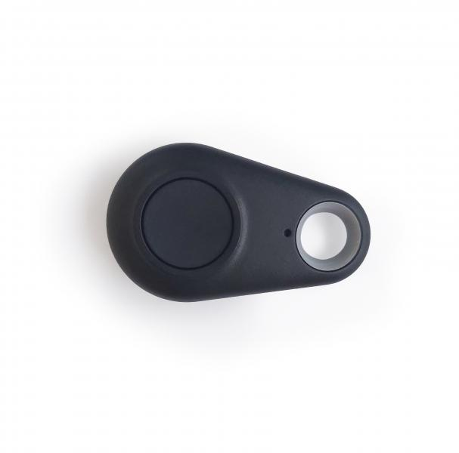
Technaxx Fernbedienung zum Autoalarm mit Ladefunktion TX-100

Artikelnummer | 4767 |  | VE | Keine Angabe
EAN | 4260358122724 |  | Stück pro Palette | Keine Angabe
Zollnummer | 85269200 |  | Lagen Pro Palette | Keine Angabe

Abmessungen - Artikel
Länge(cm) | Breite(cm) | Höhe(cm) | Gewicht(g)
5.3 | 3.1 | 1 | 10

Abmessungen - Artikelverpackung
Länge(cm) | Breite(cm) | Höhe(cm) | Leergewicht(g) | Gewicht(g) Artikel+Verpackung
7 | 3.7 | 1.8 | 5 | 15

Abmessungen - VE Karton (Masterkarton)
Länge(cm) | Breite(cm) | Höhe(cm) | Gewicht(g)
0 | 0 | 0 | 0

Verpackung - Bestandteile
Rest Zubehör (g) | Papier/Pappe (g) | Styropor (g) | Kunstst. Hohlkörper(g) | Kunstst. Folien(g) | Materialverbunde (g)
0 | 0 | 0 | 0 | 0 | 0

Batterie- / Akkuinformationen
Batterie-benötigt | Batterie enthalten | Batterie-Typ | Batterie-System(Art)
Ja | Ja | CR2032 | Li - Lithium- Batterie
Anzahl(stk.) | Gewicht/Stk.(g) | Energiedichte(WH/Kg) | Leistung(WH)
1 | 3 | 0 | 0

Lithium Baterie
Energiegehalt | Gewicht (Kg)
0 | 3

Weiterführende Informationen
Technaxx Reseller Portal

